Hoja4
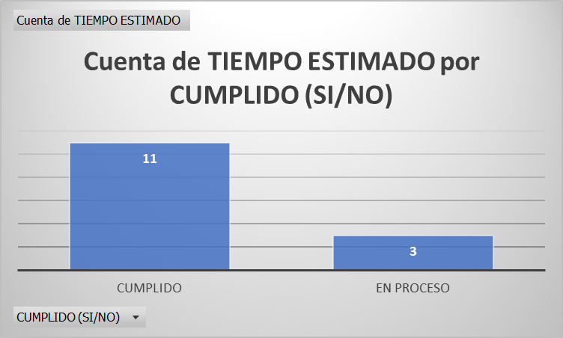
ID | TIEMPO ESTIMADO | TIEMPO REAL | CUMPLIDO (SI/NO)
A1 | 5 DIAS | 5 DIAS | CUMPLIDO
A2 | 5 DIAS | 5 DIAS | CUMPLIDO
A3 | 8 DIAS | 8 DIAS | CUMPLIDO
A4 | 3 DIAS | 3 DIAS | CUMPLIDO
A5 | 4 DIAS | 4 DIAS | CUMPLIDO
A6 | 3 DIAS | 3 DIAS | CUMPLIDO
A7 | 1 DIA | 1 DIA | CUMPLIDO
A8 | 2 DIAS | 2 DIAS | CUMPLIDO
A9 | 0 DIAS | 0 DIAS | CUMPLIDO
A10 | 20 DIAS | 20 DIAS | CUMPLIDO
A11 | 10 DIAS | 10 DIAS | CUMPLIDO
A12 | 30 DIAS | 30 DIAS | EN PROCESO
A13 | 1 DIA | 1 DIA | EN PROCESO
A14 | 1 DIA | 1 DIA | EN PROCESO

Hoja2
costo real contra presupueso
ID | COSTO REAL | PRESUPUESTO | DENTRO DEL PRESUPUESTO (SI/NO)
A1 | $4,500 | $7,000 | CUMPLIDO
A2 | $28,000 | $35,000 | CUMPLIDO
A3 | $5,700 | $8,000 | CUMPLIDO
A4 | $2,500 | $5,000 | CUMPLIDO
A5 | $18,000 | $25,000 | CUMPLIDO
A6 | $5,000 | $6,000 | CUMPLIDO
A7 | $0 | $1,000 | CUMPLIDO
A8 | $0 | $1,000 | CUMPLIDO
A9 | $2,000 | $3,000 | CUMPLIDO
A10 | $48,200 | $60,000 | CUMPLIDO
A11 | $17,600 | $25,000 | CUMPLIDO
A12 | $30,000 | $40,000 | CUMPLIDO
A13 | $0 | $1,000 | CUMPLIDO
A14 | $0 | $1,000 | CUMPLIDO

Hoja3
Cuenta de DESARROLLO Y VALOR GANADO DEL PROYECTO EN CUANTO A ACTIVIDADES
 | Cuenta de DESARROLLO Y VALOR GANADO DEL PROYECTO EN UANTO A ACTIVIDADES
CUMPLIDO | 11
CUMPLIDO (SI/NO) | 1
EN PROCESO | 3
 | DESARROLLO Y VALOR GANADO DEL PROYECTO EN UANTO A ACTIVIDADES
ID | CUMPLIDO (SI/NO)
A1 | CUMPLIDO
A2 | CUMPLIDO
A3 | CUMPLIDO
A4 | CUMPLIDO
A5 | CUMPLIDO
A6 | CUMPLIDO
A7 | CUMPLIDO
A8 | CUMPLIDO
A9 | CUMPLIDO
A10 | CUMPLIDO
A11 | CUMPLIDO
A12 | EN PROCESO
A13 | EN PROCESO
A14 | EN PROCESO

